상품제안서
락앤락_4273 메트로 투웨이 텀블러 355ml | 상품코드: F24924

 |  |  |  |  |  |  | 02-412-0044 | www.easy1.co.kr
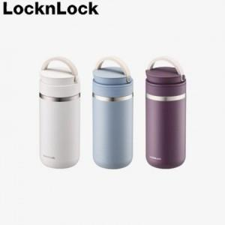

【상세/제작정보】 | <p>&nbsp;</p><p>* 개별인쇄 - 3000원 (vat별도)&nbsp;</p><p>* 인쇄- 100개 이하 7만원 (별도)</p><p>* 배송- 25개 5,000원(별도) / 제주도 9,000원(별도)</p>

【인쇄/포장옵션】 | 레이저, 개별인쇄 / 포장지포장

【공급단가】 | 수량 | 50~ | 100~ | 500~ | 1,000~ | 2,000~
*VAT별도 | 단가 | 21,300원 | 21,000원 | 20,200원 | 20,100원 | 20,000원

【상품 URL】 | https://dev.easy1.co.kr:443/src/goods_detail.php?gdno=24924

